Notice explicative
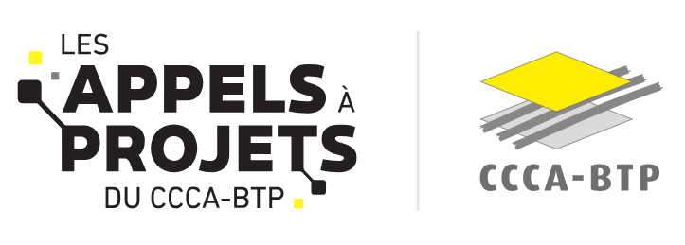

A LIRE AVANT Aide à la complétude de l'annexe financière Investissement énergétique Financement du CCCA-BTP Taux d’intervention : 80 % max dans la limite 2 M€ de subvention max par projet
Introduction
Les modalités de financement ont évolué à partir de 2026 : en fonction la nature de la dépense (sous-traitance, investissement, aléas, imprévus et révisions de prix…) des plafonnements sont appliqués au regard des règles du cahier des charges pour déterminer l'assiette de dépenses éligibles au financement du CCCA-BTP. Sur cette base, une demande de financement peut être formalisée correspondant à un taux de financement global ne pouvant pas excéder 80% et/ou d'une subvention maximale de 2 M€ TTC.
Comment remplir la trame budgétaire
Etape 1 : compléter l'onglet 1 " budget détaillé"cellules en jaune pâle Etape 2 : Compléter dans l'onglet 2 "plan de financement" la colonne G "SUBVENTION CCCA-BTP DEMANDÉE " (uniquement les cellules jaune pâle) puis les colonnes co-financement (L à Q) selon le nombre de cofinanceurs mobilisés. La colonne I "RESTE À CHARGE DU PORTEUR (AUTOFINANCEMENT ET EMPRUNT)" se complète automatiquement par ligne de dépenses
Onglet 1. Budget détaillé
Cet onglet doit être complété par vos soins (cellules en jaune clair notamment), de façon exhaustive et sans modifier la structure du fichier. Les montants sont à intégrer sans décimale. Toutes les règles de financement sont indiquées dans le cahier des charges et les annexes, il est important de vous y référer
Onglet 2. Plan de financement
Dans cet onglet, le coût prévisionnel s'alimente automatiquement depuis l'onglet 1.Budget détaillé. Il conviendra de complèter dans partie SUBVENTION CCCA-BTP DEMANDÉE SUR LES DÉPENSES ÉLIGIBLES ( colonnes G) et la partie des cofinancements. (colonne L à Q) . En cas de recours à un emprunt, l'indiquer en tant que Autofinancement. Pour les cofinancement vous devez indiquer le statut de la demande (liste déroulante ligne 19)

